CSV出力方法
No | 操作内容 | 備考
1 | 「入力規則」シートに従い、「医療機関ユーザデータファイル」シートに追加したいユーザ情報を記載してください。 | 10行用意していますが、不要な行はCSV出力の際に空白行となってしまうため、削除してください。 ヘッダ部分を除いて、最大100行まで追加可能です。
2 | 入力完了後、任意の任意のフォルダ、ファイル名にて保存し、保管してください。 | No4、5の操作でCSVファイルとなり、元のExcel形式ファイルが失われます。
3 | Excelの「メニュー」－「ファイル」－「名前を付けて保存」を選択してください。 | －
4 | 保存形式コンボボックスにて「CSV UTF-8（コンマ区切り）（*.csv）」を選択し、保存ボタンを選択してください。 | 任意のフォルダ、ファイル名を付与してください。
5 | 「選択したファイルの種類は複数のシートを含むブックをサポートしていません。」のメッセージが表示されます。ＯＫボタンを選択してください。 | －
6 | 指定したフォルダにCSVファイルが出力されます。 Excel右上の「×」ボタンを選択してください。「'ファイル名.csv'の変更内容を保存しますか？」のメッセージが表示されます。「保存しない」ボタンを選択してください。 | ヘッダ行（医籍登録番号など）が出力されますが問題ありません。
7 | 利用マニュアル「難病・小慢DBシステム利用マニュアル（共通編） 自治体用.docx」に従い、一括登録を行ってください。

No.4 「CSV UTF-8（コンマ区切り）（*.csv）」の選択

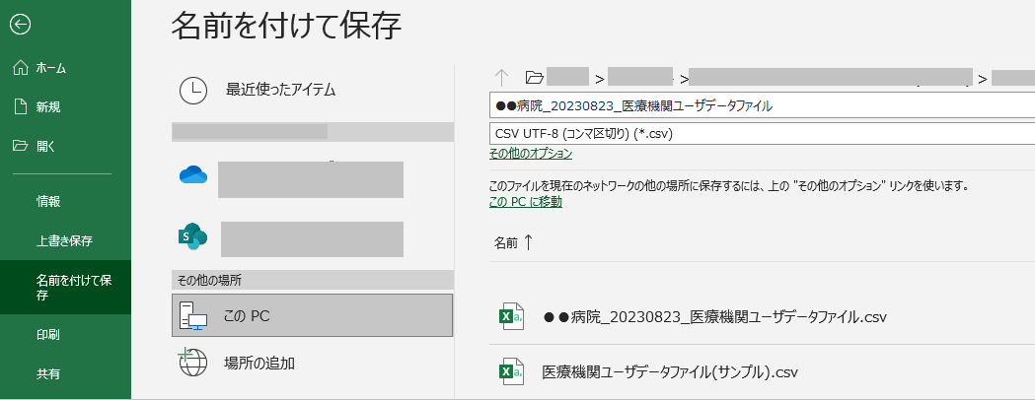

「サンプル」シートをCSV出力した結果

